COMPRAS
MODULO COMPRAS

ACORDE CON ELLOS LO SIGUIENTE CON RESPECTO A CUANDO TIENEN ENTREGAS PARCIALES EN COMPRAS

LO VAN A HACER MANUAL EN EL MISMO MODAL DONDE CARGAN LA FECHA Y COMENTARIOS COMO SEGUNDA FECHA
SOLO ES INFORMATIVO, EN LA LINEA DEL LISTADO SOLO MOSTRARA LA PRIMER FECHA Y COMENTARIOS COMO HASTA AHORA
SE AGREGA UN TILDE DE ENTREGAS PARCIALES PARA Q MUESTRE EN UNA PEQUEÑA COLUMNA A LA DERECHA DE F. ENT MOD CON EL ROTULO EP y el contenido deberia ser N o S (este seria el caso si tildan en entregas parciales)

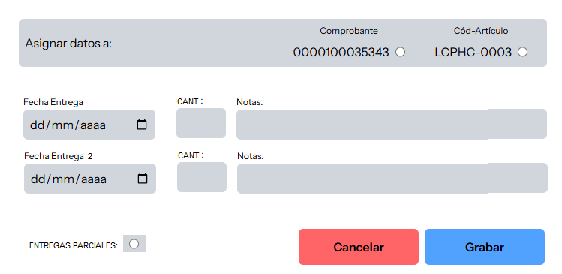

MODULO VENTAS

